상품제안서
원형화분라운디 허브바질 / 해바라기 / 코스모스 / 과꽃 | 상품코드: S04651

 |  |  |  |  |  |  | 02-713-8555 | www.synergygift.co.kr
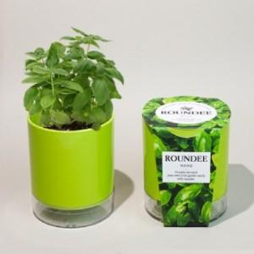 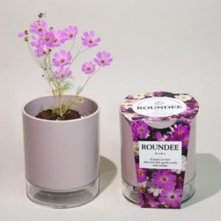 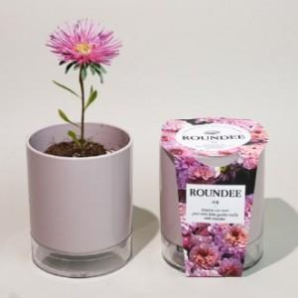

【상세/제작정보】 | <p>500개부터 띠지인쇄 가능합니다.</p>

【인쇄/포장옵션】 | 실크, 스티커, 띠지인쇄 / 비규격미포장

【공급단가】 | 수량 | 100~ | 300~ | 500~ | 1,000~ | 3,000~
*VAT별도 | 허브바질 | 4,320원 | 4,160원 | 4,000원 | 3,840원 | 3,740원
 | 해바라기 | 4,320원 | 4,160원 | 4,000원 | 3,840원 | 3,740원
 | 코스모스 | 4,320원 | 4,160원 | 4,000원 | 3,840원 | 3,740원
 | 과꽃 | 4,320원 | 4,160원 | 4,000원 | 3,840원 | 3,740원

【상품 URL】 | https://www.synergygift.co.kr:443/src/goods_detail.php?gdno=17789

